2023年采购
福海创南部供热中心运行集控室办公家具商务报价单
序号 | 名称 | 款式 | 规 格 （W宽×D深×H高） | 材质及颜色 | 数量 | 单位 | 单价 (元) | 小计 (元) | 税率
1 | 办公椅 | 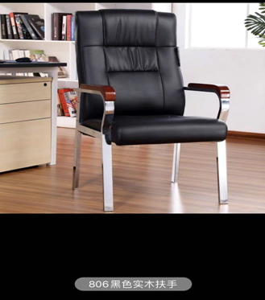 | 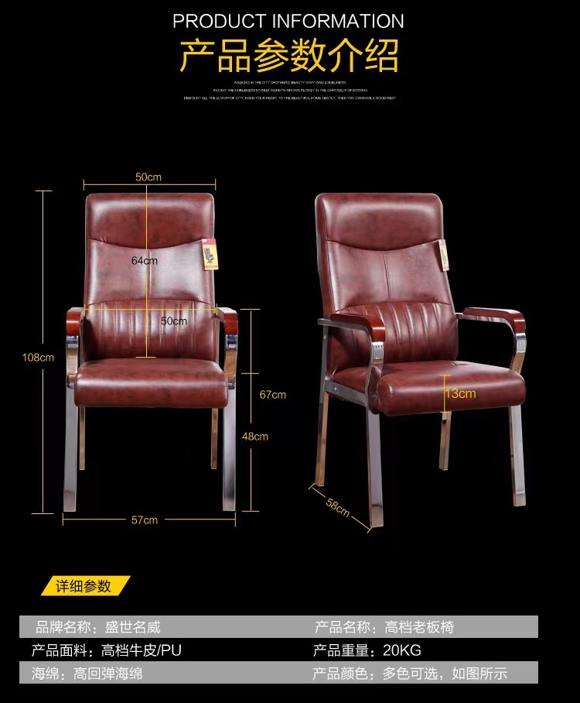 | 1、优质高档人造革饰面，耐磨不脱皮，防水，防划，柔软而富于韧性，厚度适中，手感舒适，透气性强.不易变形，坐感舒适； 2、高密度记忆海绵，回弹力强，三五年不会塌陷； 3、钢制脚架，加厚钢管，达到1.5厚承载300kg，表面经过防锈后镀铬而成； 外皮颜色：黑色 | 22 | 张
2 | 餐桌椅 | 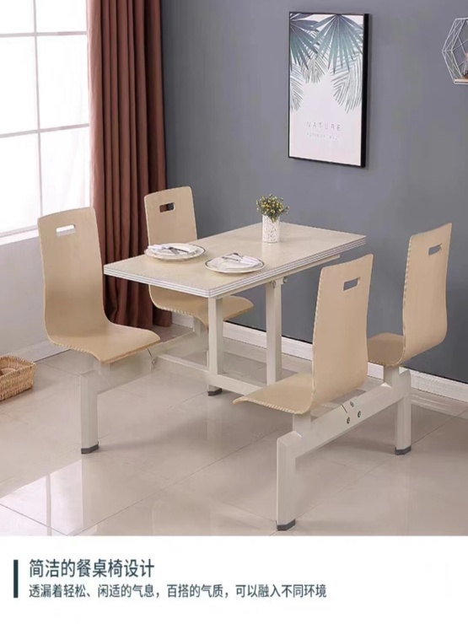 | 1200*600*750 | 桌面：防火板铝合金 椅子：多层实木 支架：50*106镀锌钢管，管1.5厚 桌面及椅子颜色：木色 | 4 | 张
合计： 元

